1.安装Git软件
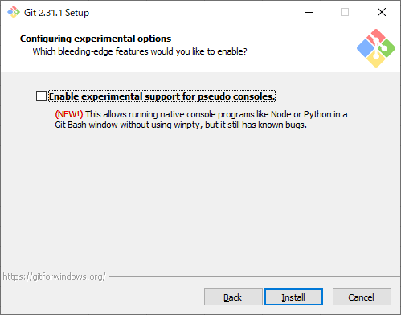
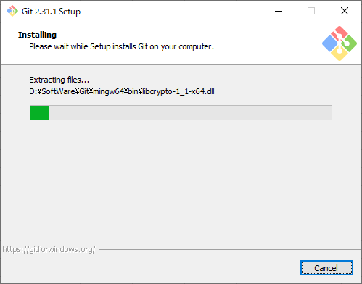
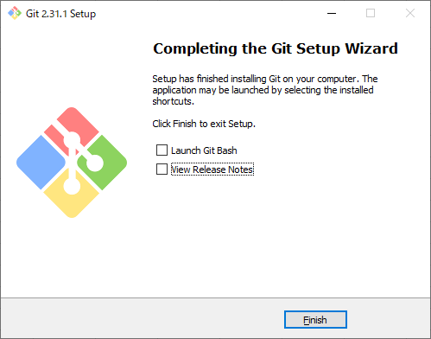
1 | 选择安装文件

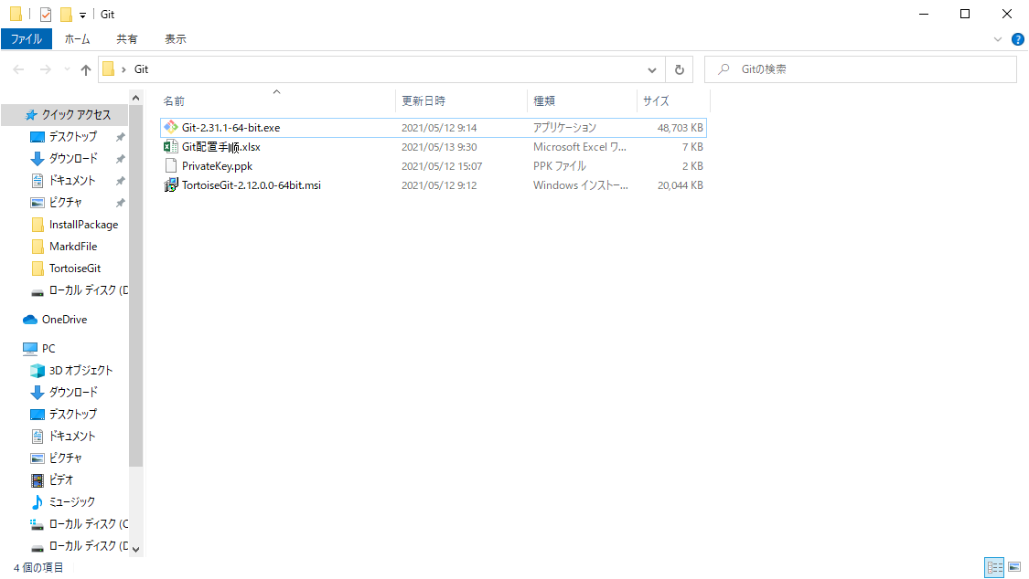

2 | 点击Next

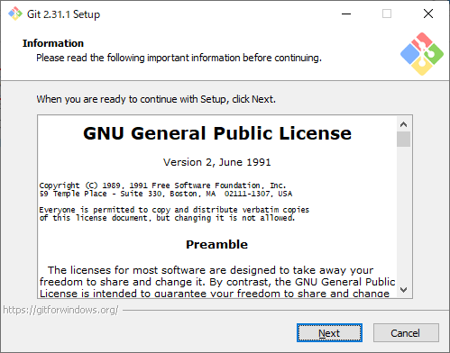

 | 可以自定义安装路径，记住这个路径，之后安装TortoiseGit会用到，点击Next

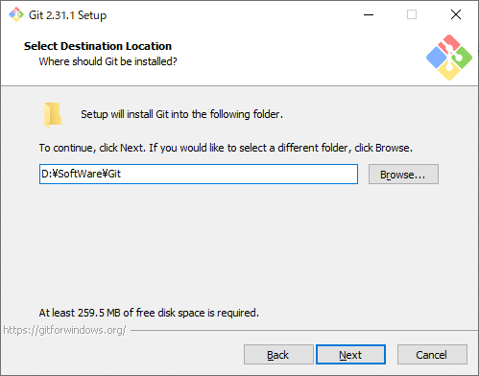

3 | 一直点击Next，不用修改任何设置

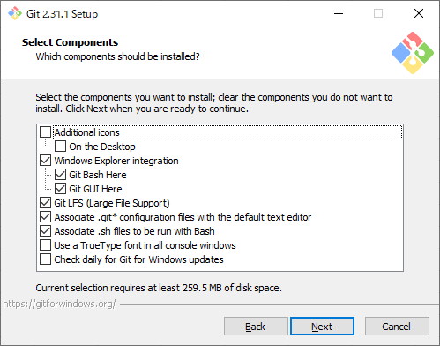

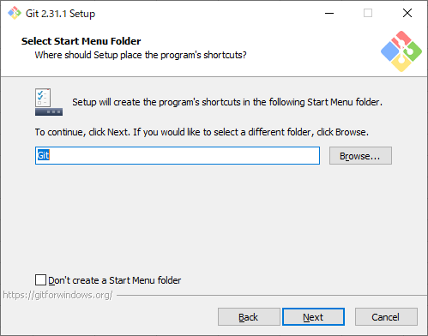

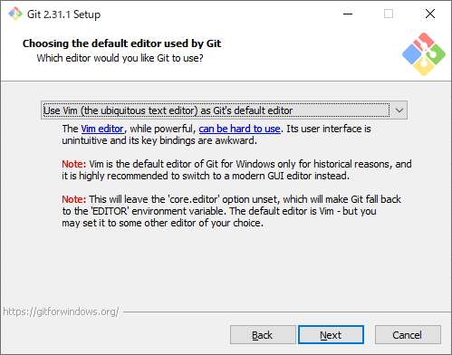

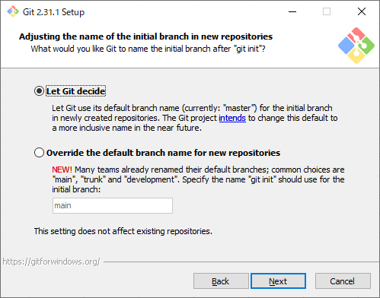

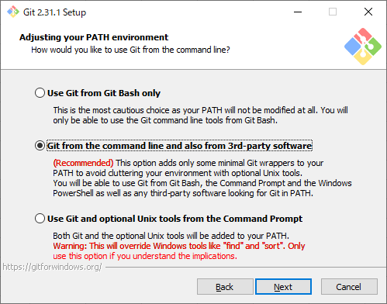

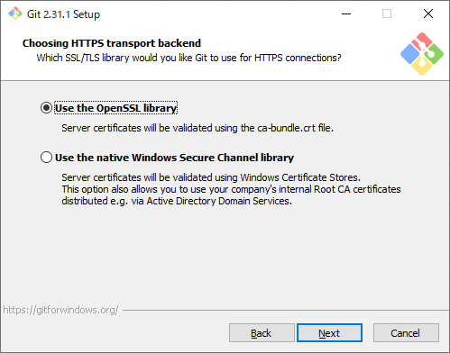

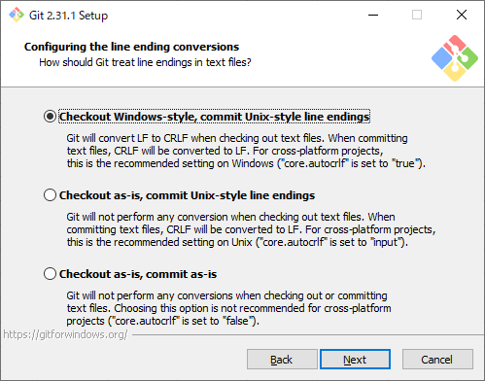

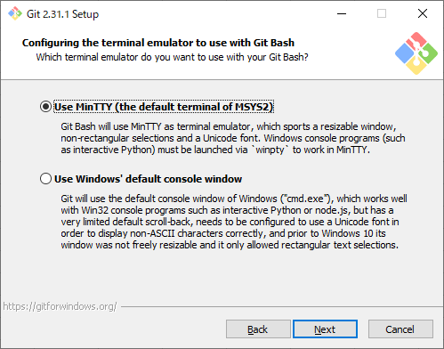

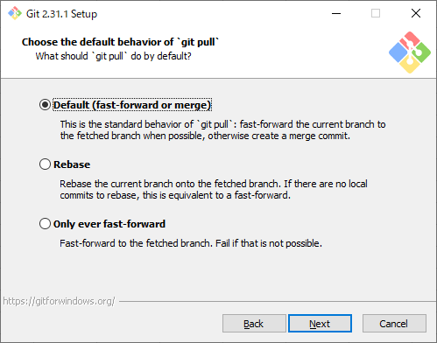

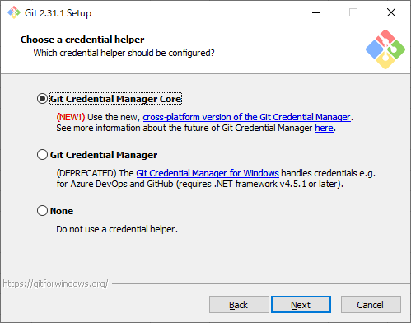

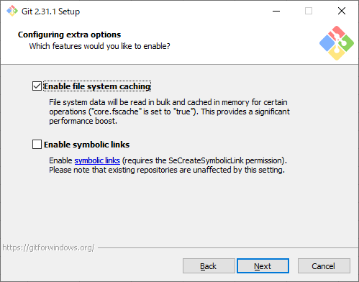

4 | 点击Install，等待安装完成

2.注册Github账号

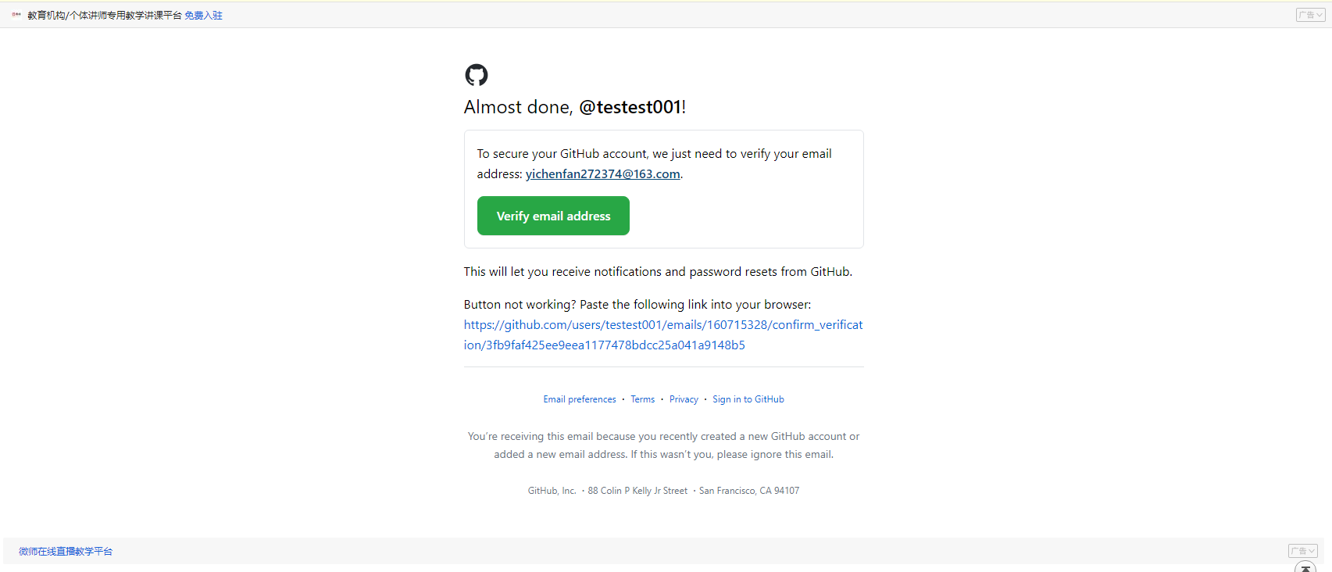
1 | https://github.com/ | 选择Sign up



2 | 填写用户名，邮箱，密码



3 | 点击Create account

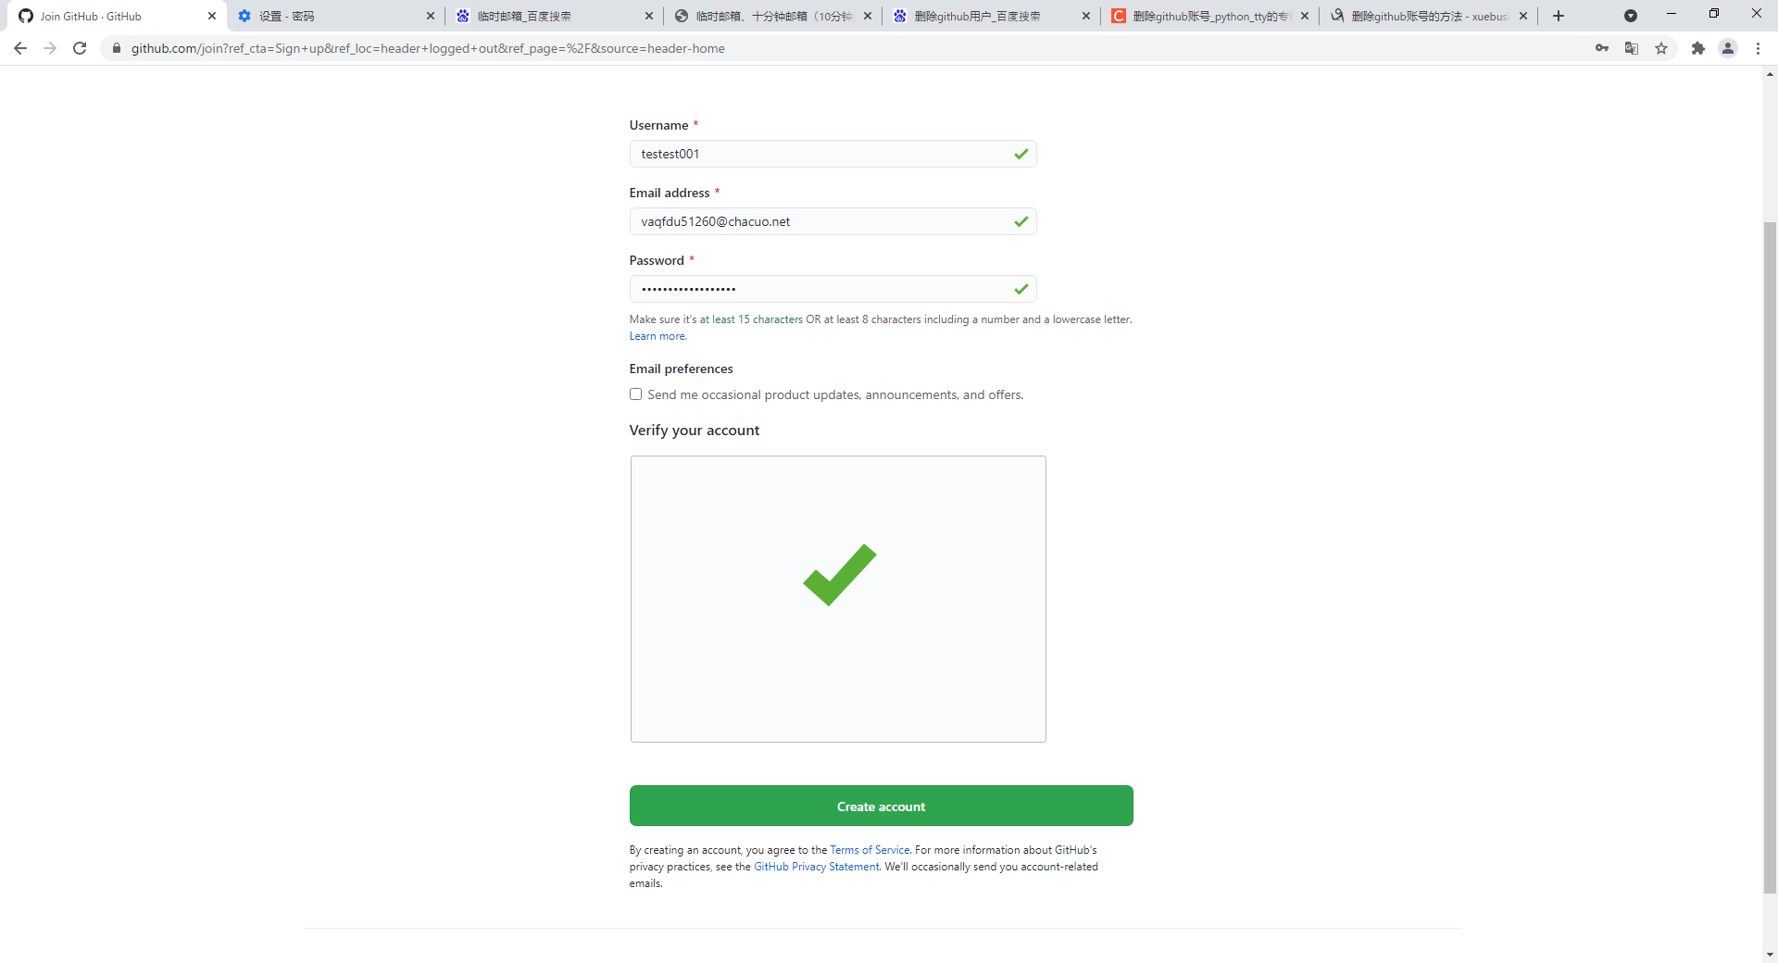

4 | 标签设定选择不选择都可，点击Complete setup

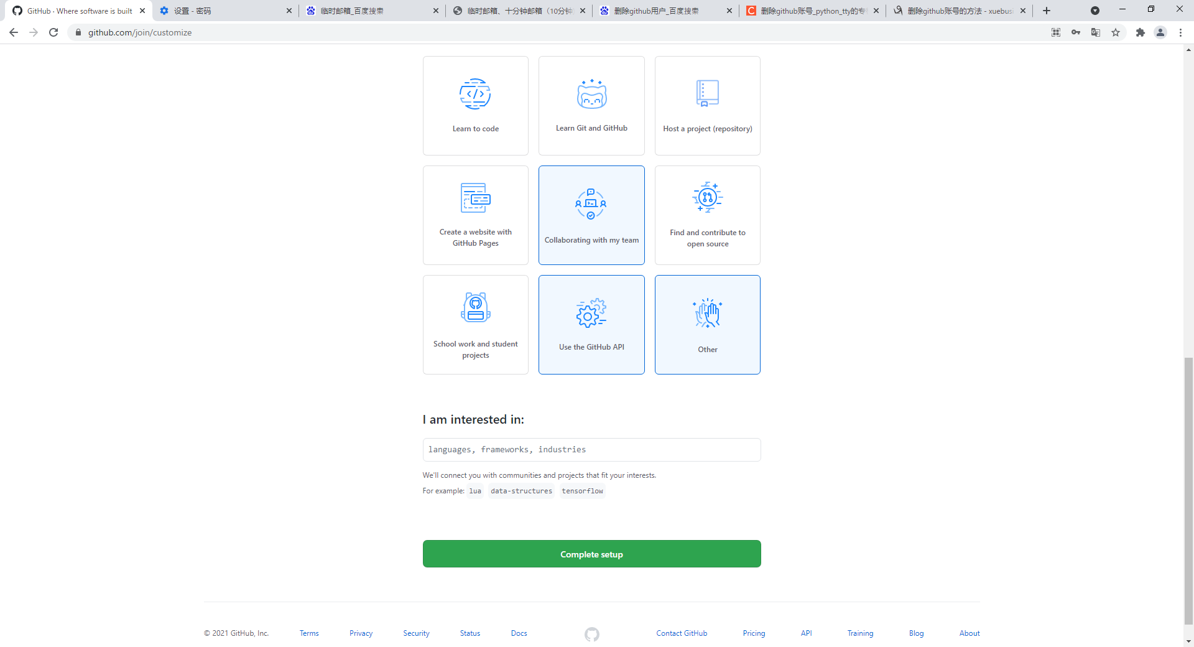

5 | 之后你填写的邮箱会收到一封验证邮件，验证邮箱即可

3.安装TortoiseGit
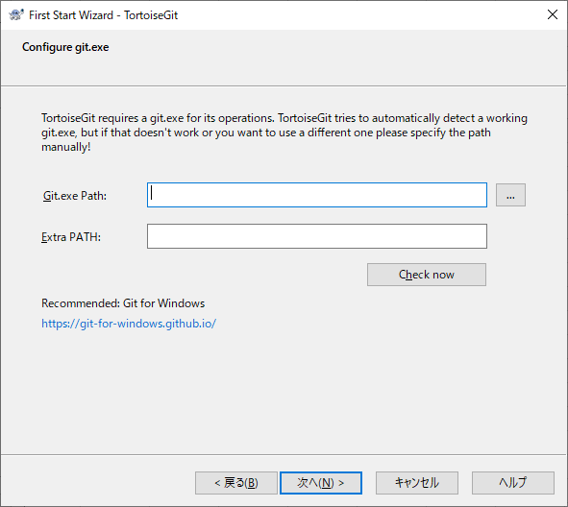
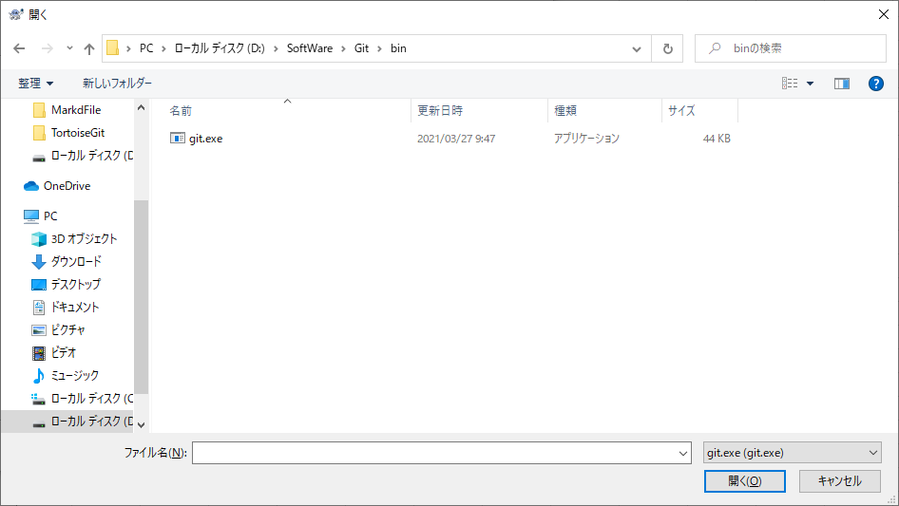
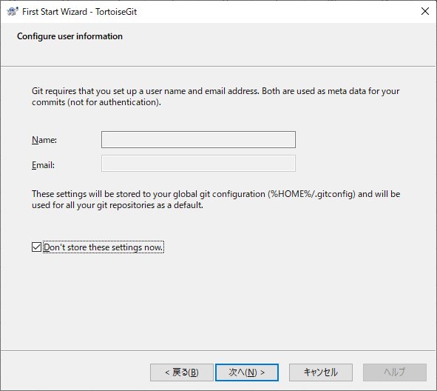
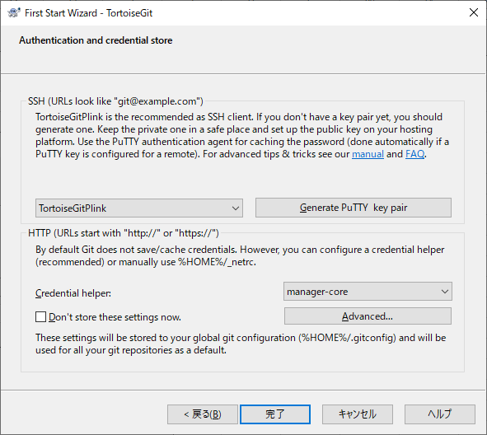
1 | 选择安装文件

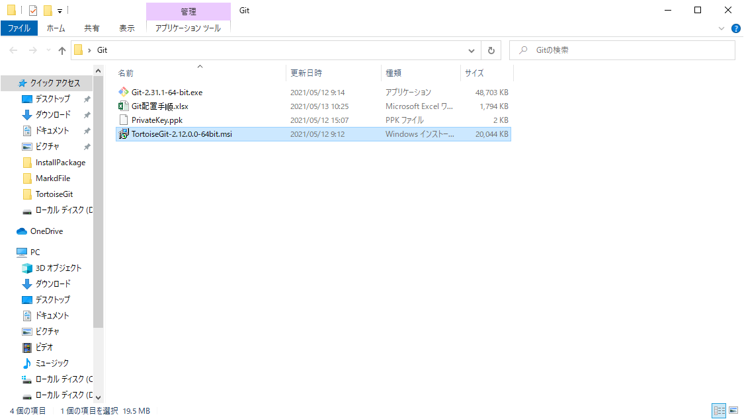

2 | 一直点击Next，不用修改任何设置

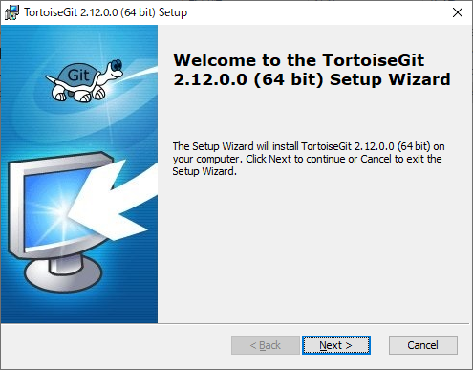

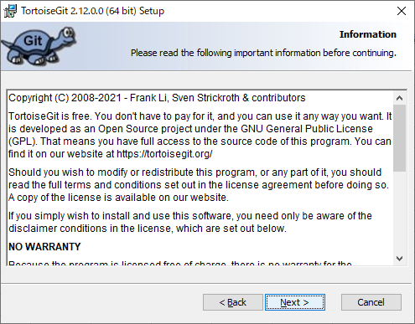

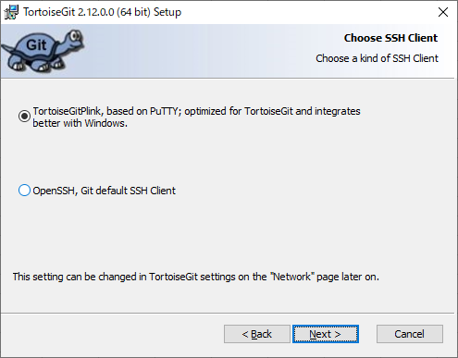

 | 可以自定义，最好与安装的git在同级文件目录下

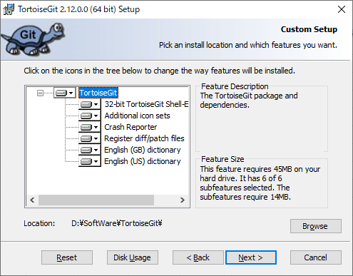

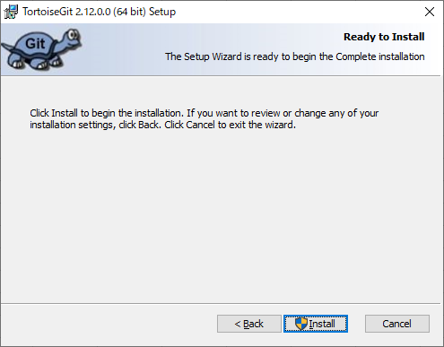

 | 等待安装完成

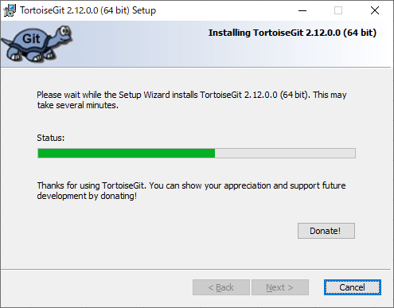

3 | 勾选Run first start wizard，点击Finish

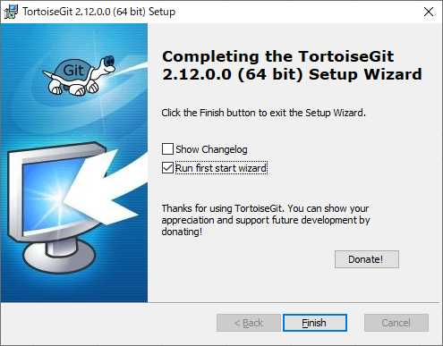

4 | TortoiseGit初次配置如下

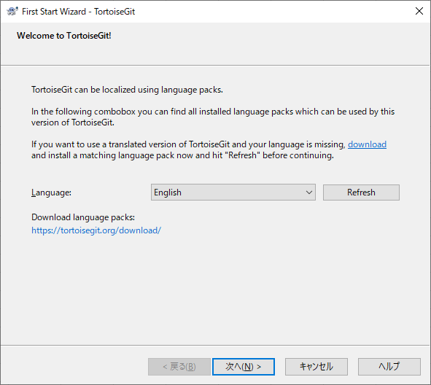

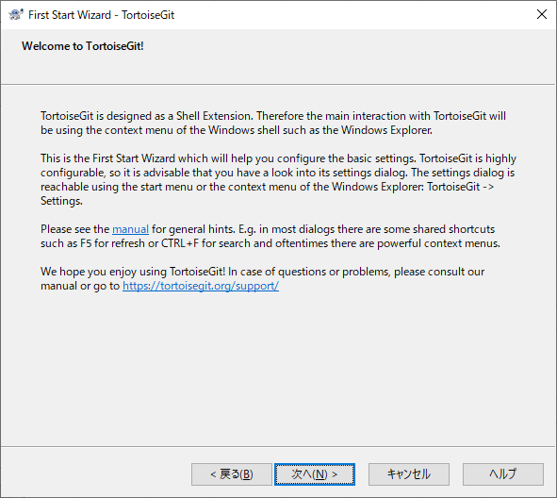

 | 如果TortoiseGit与Git安装在同级目录下，Git.exe路径能自动配置

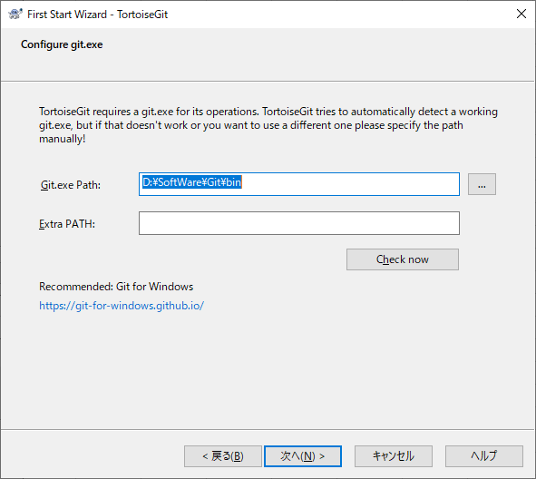

 | 如果路径为空的话，手动选择git.exe文件，在【1.安装Git软件】手顺中，【安装路径\bin】路径下

4.配置SSH Key
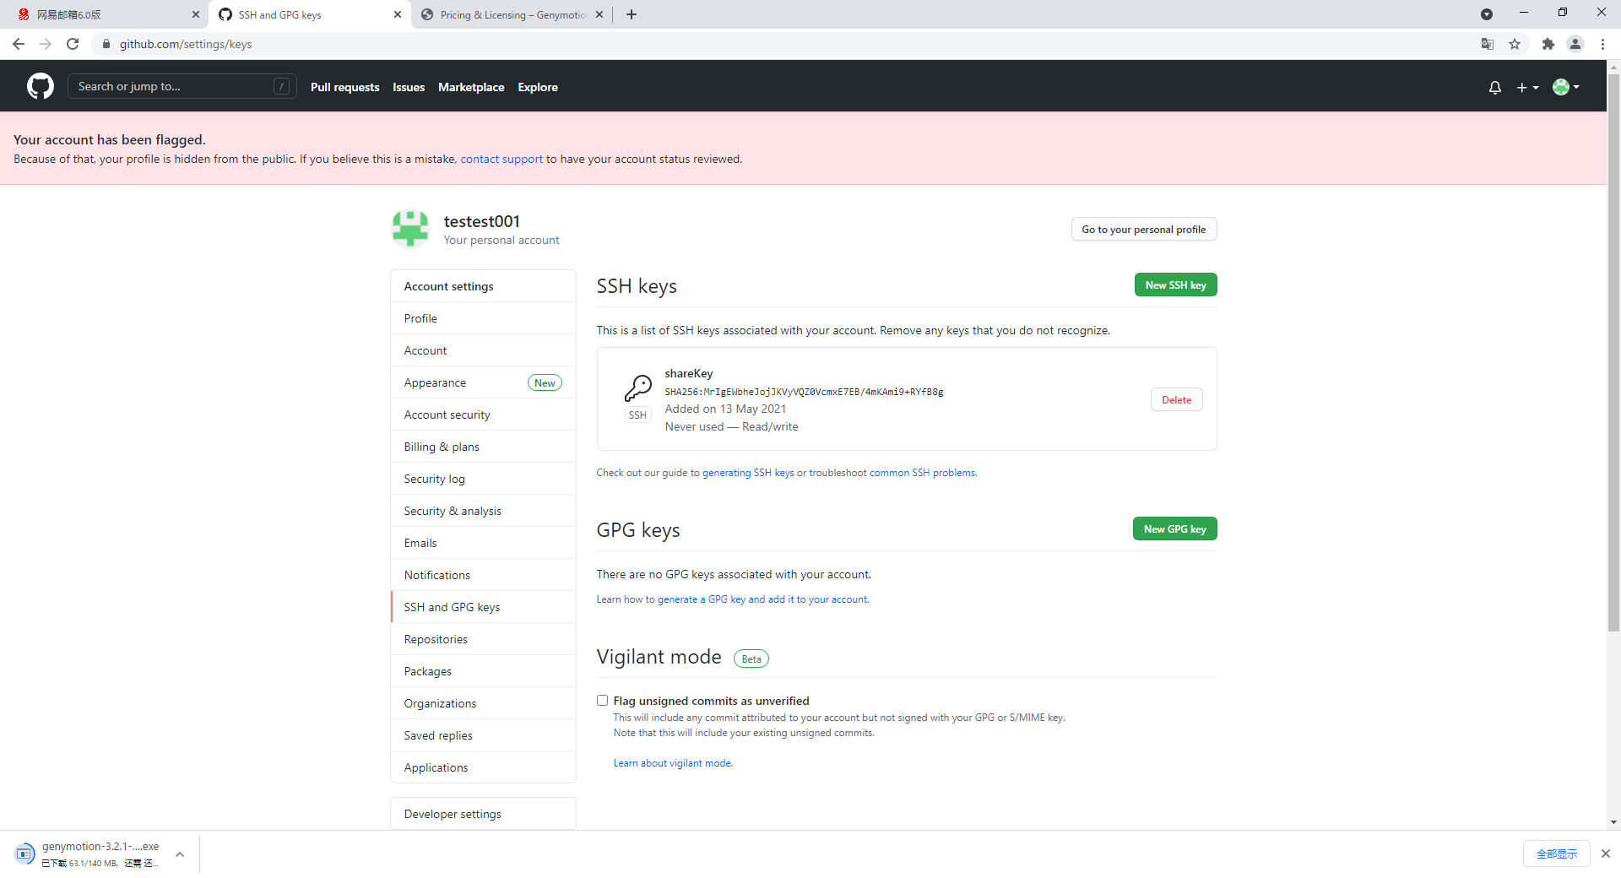
1 | 在TortoiseGit的[安装路径\bin]下,找到[puttygen.exe],双击运行

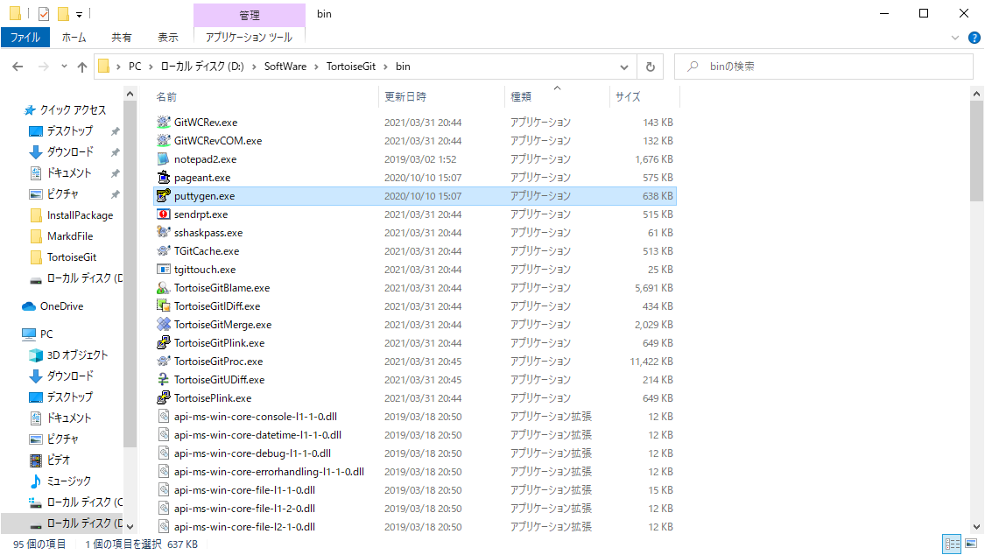

 | ※点击Generate,在红框内移动鼠标直至密钥生成
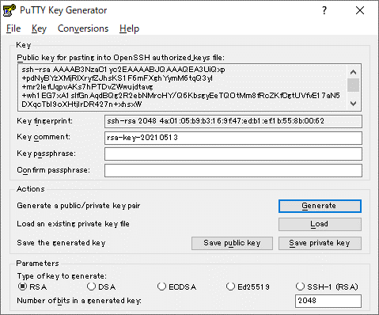
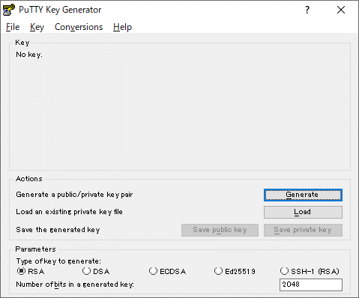
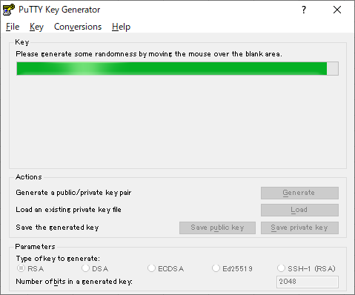

 | 点击Save private key

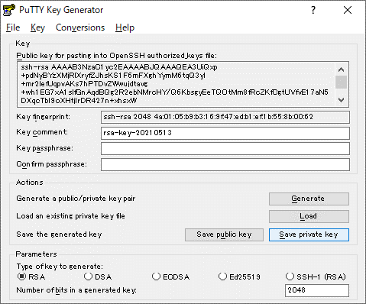
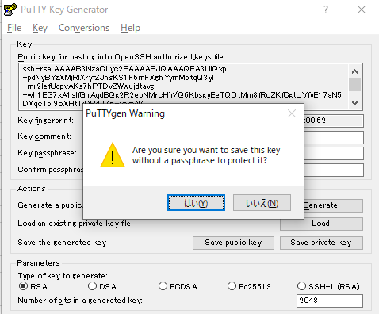

 | 存储成*.ppk文件,例:shareKey.ppk
 | 切记不要关闭密钥生成画面,之后会使用

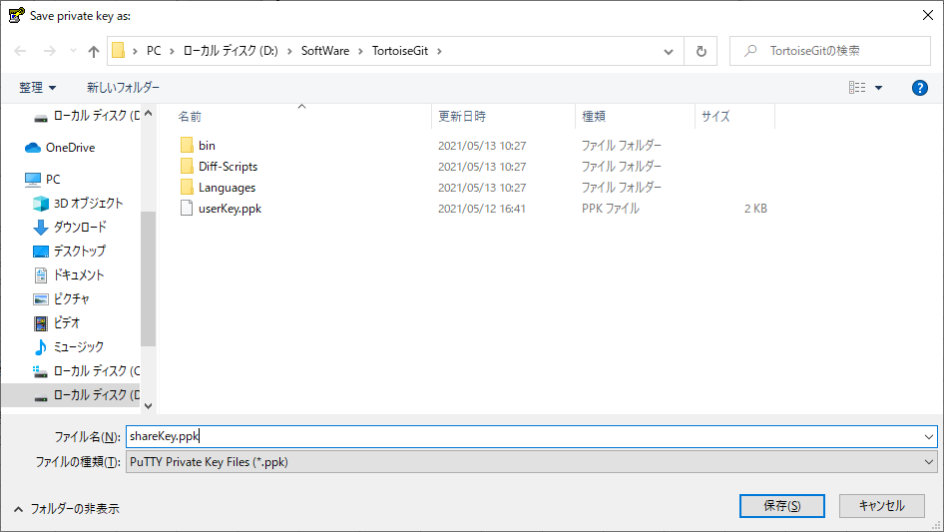

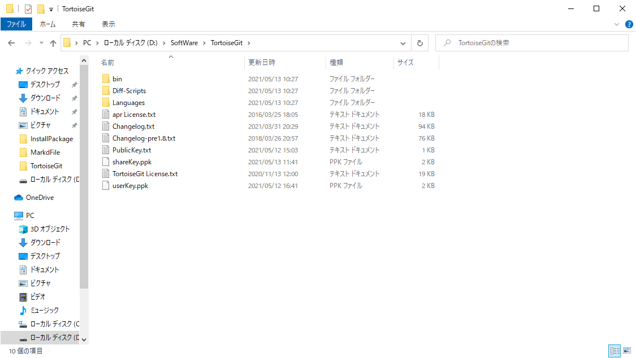

3 | 登录github账号,光标移动到用户名,点击Settings

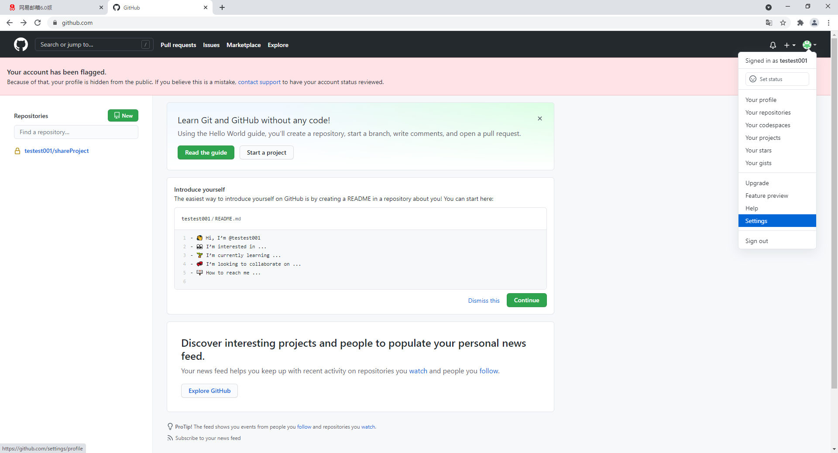

 | 选中SSH and GPG keys,点击New SSH key

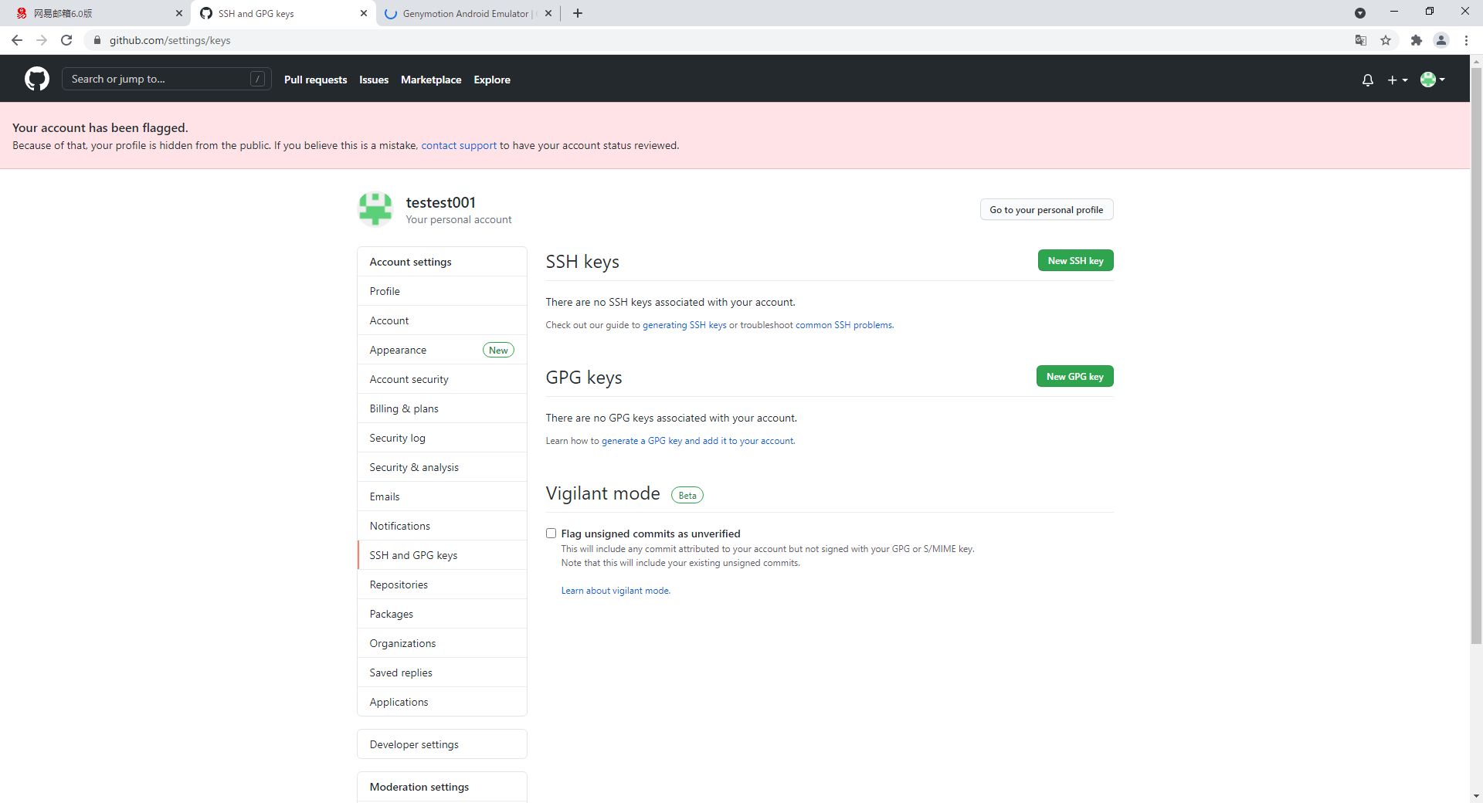

 | 将红框中的文本复制到Github页面的key中,Title随意命名即可,之后点击Add SSH key

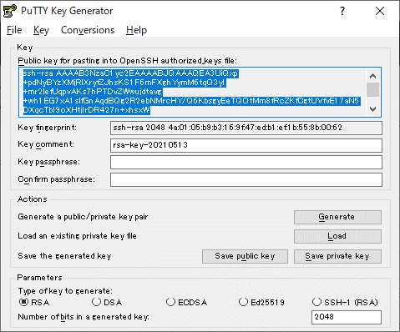
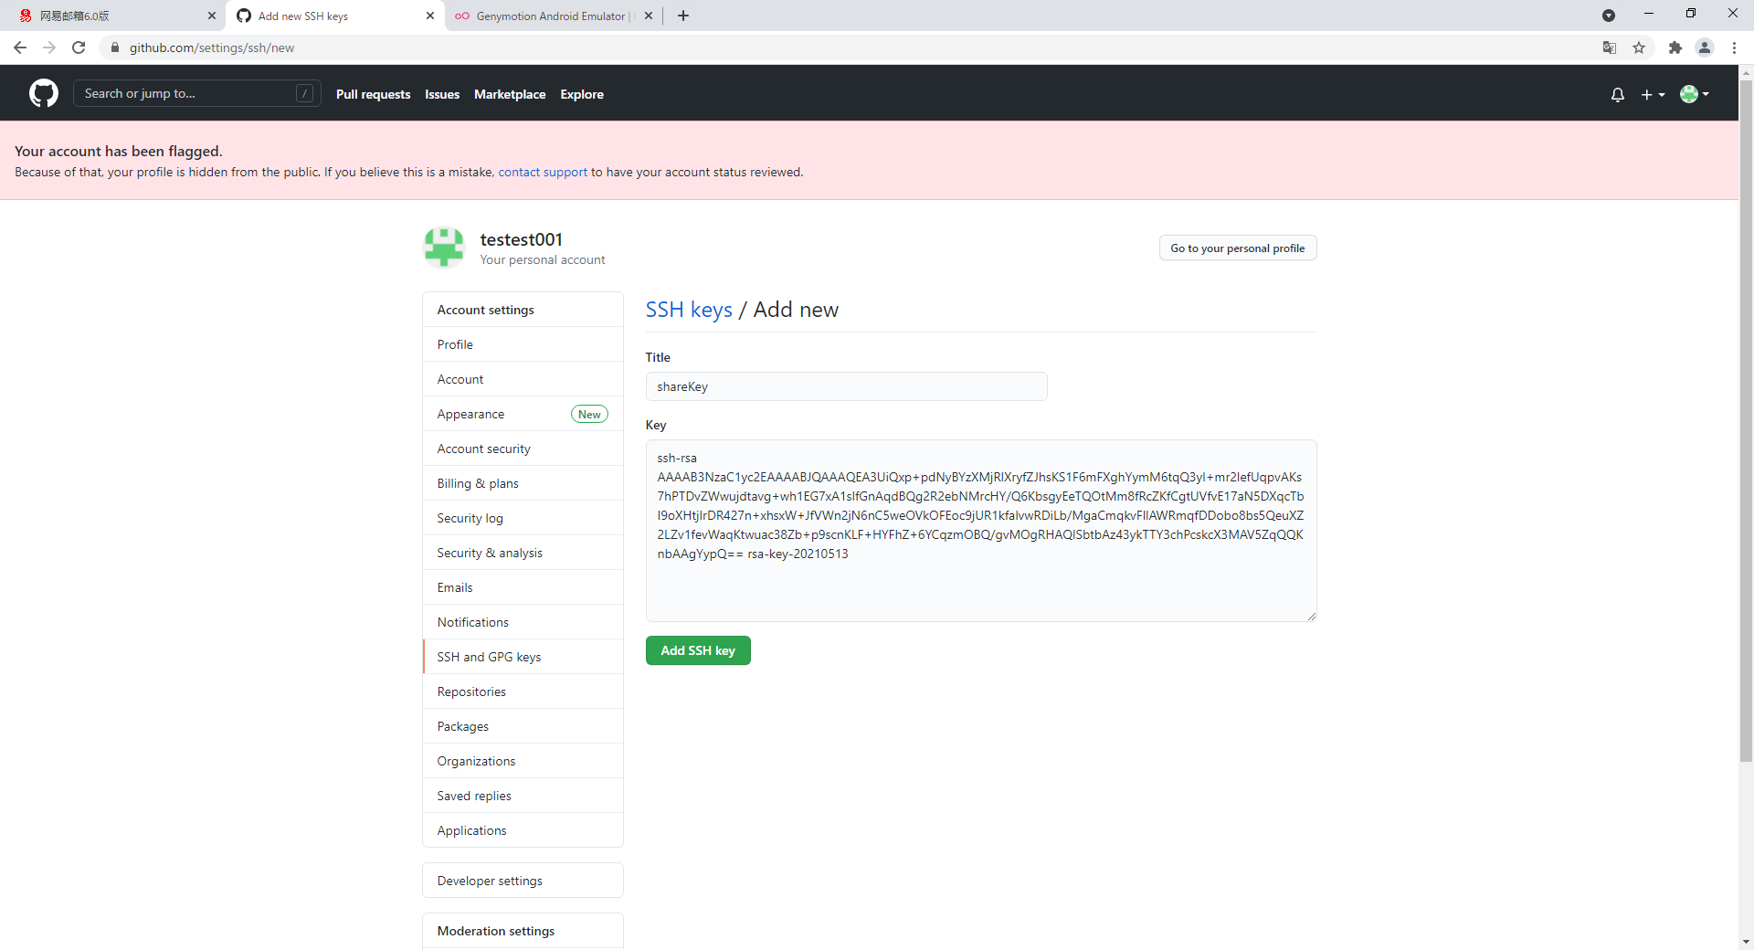

 | 添加完成

5.初步使用TortoiseGit
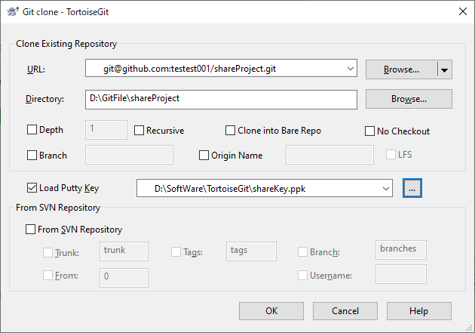
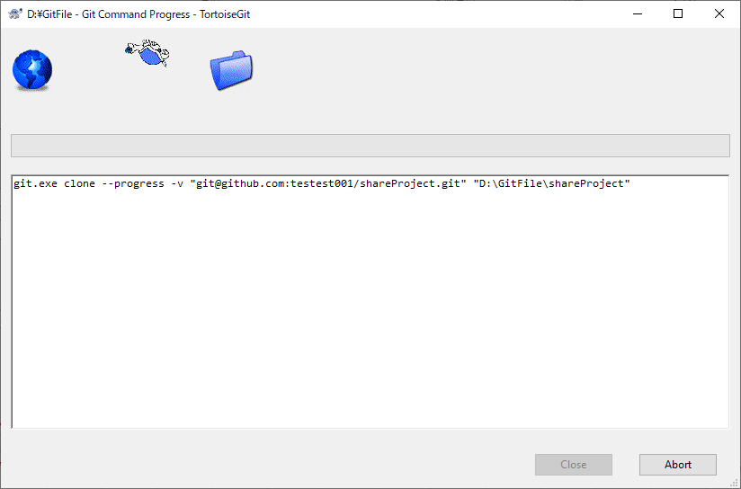


1 | 单机鼠标右键,点击Git Clone





 | 将链接复制到下面的URL中,Key文件为[4.配置SSH Key]中保存的*.ppk文件




 | 点击OK,等待文件下载完成

